cn_7
GUION | RECURSO | NOMBRE/CÓDIGO SHUTTER | OBSERVACION | IMAGEN


CN_07_07_CO | Recurso100 | Los ciclos biogeoquímicos | GASEOSOS-Ficha 1
 |  | 131896640

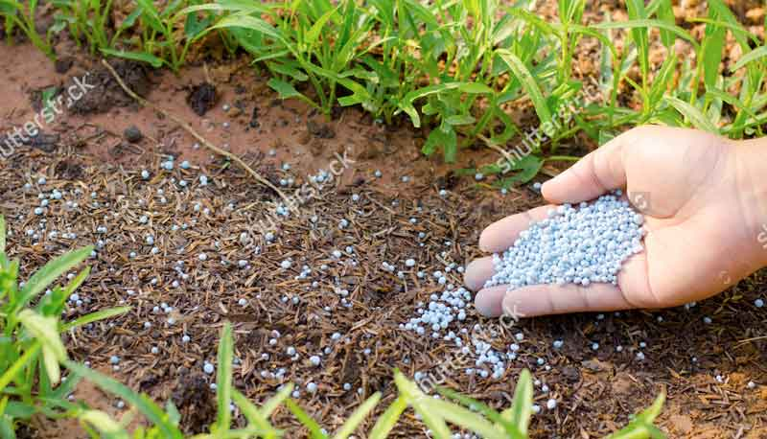

CN_07_07_CO | Recurso100 | Los ciclos biogeoquímicos | GASEOSOS-Ficha 3
 |  | 242867707

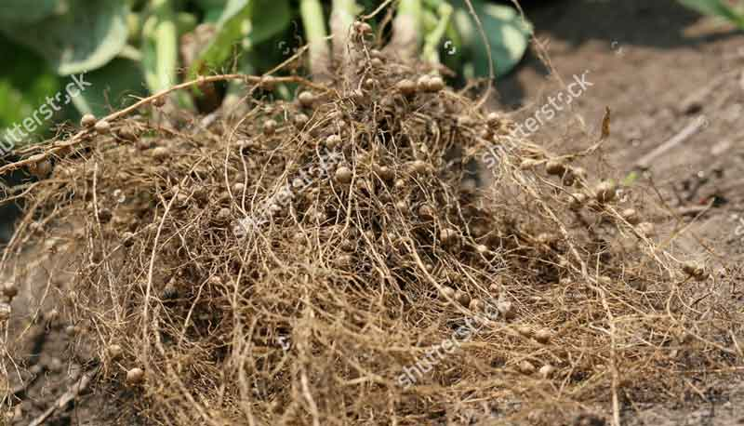

CN_07_07_CO | Recurso100 | Los ciclos biogeoquímicos | GASEOSOS-Ficha 2
 |  | 345198950

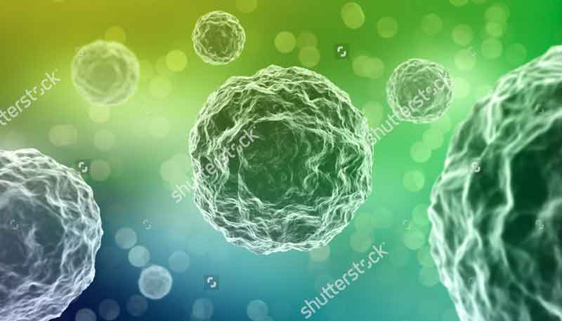

CN_07_07_CO | Recurso100 | Los ciclos biogeoquímicos | GASEOSOS-Ficha 2
 |  | 92196535

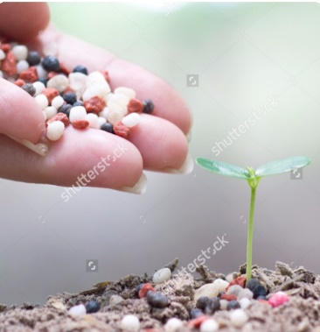

CN_07_10_CO | Recurso230 | La obtención de materias primas | Ficha 1
 |  | 308579696

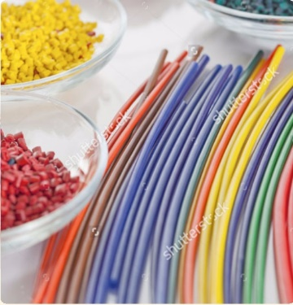

CN_07_10_CO | Recurso230 | La obtención de materias primas | Ficha 2
 |  | 129806285

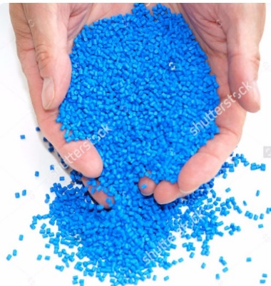

CN_07_10_CO | Recurso230 | La obtención de materias primas | Ficha 3
 |  | 126016574

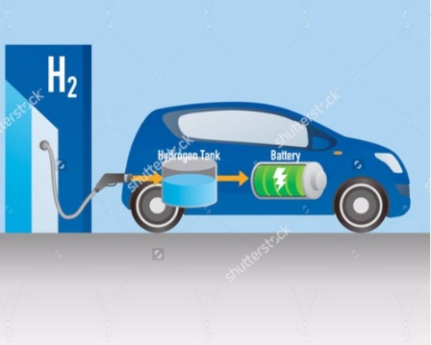

CN_07_10_CO | Recurso230 | La obtención de materias primas | Ficha 4
 |  | 258208100

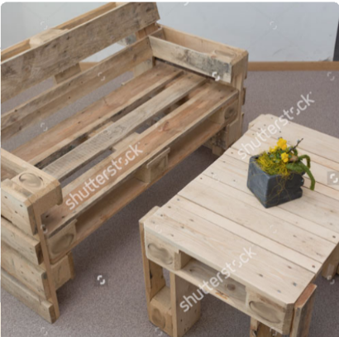

CN_07_10_CO | Recurso230 | La obtención de materias primas | Ficha 5
 |  | 272268140

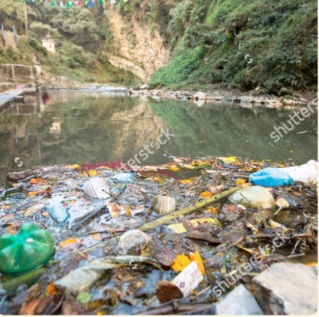

CN_07_10_CO | Recurso230 | La obtención de materias primas | Ficha 6
 |  | 168167933

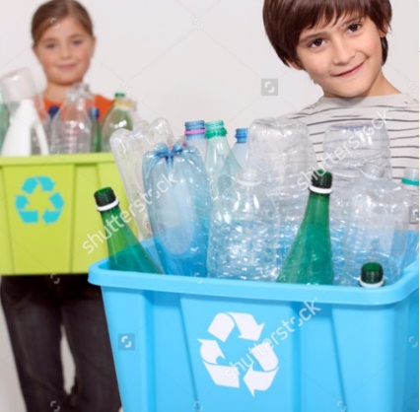

CN_07_10_CO | Recurso230 | La obtención de materias primas | Ficha 7
 |  | 83416114

cn_8
GUION | RECURSO | NOMBRE/CÓDIGO SHUTTER | OBSERVACION | IMAGEN
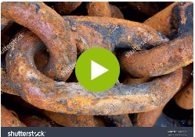

CN_08_10_CO | Recurso010 | Identifica cambios físicos y químicos
 |  | 23000569, 156463235, 65861674, 129142451

 |  |  |  |  | A la imagen 332466740 se le debe cambiar "Sulfur dioxide" por "Dióxido de azufre"
CN_08_10_CO | Recurso030 | El significado de las ecuaciones químicas | Imágenes con marca de agua y se repiten dos imágenes en el recurso |  | La ecuación debe repetirse
 |  | 245570608, 332466740

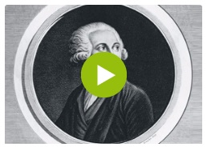

CN_08_10_CO | Recurso070 | ¿Cuáles son las leyes que rigen las reacciones químicas? | Imágenes con marca de agua
 |  | 1542354, 89798266



CN_08_11_CO | Recurso010 | Las clases de movimiento periodico | Imágenes con marca de agua |  | No vi ninguna imagen con marca de agua



CN_08_12_CO | Recurso150 | Calcula las variables de un circuito en serie y paralelo | Imágen con marca de agua
 |  | 165436361



CN_08_12_CO | Recurso190 | ¿Qué es el magnetismo? | Imágenes con marca de agua |  | Las imágenes están en GitHub

